상품제안서
[트로피] st-4 (금색별,은색별) | 상품코드: S18439

 |  |  |  |  |  |  | 02-713-8555 | www.synergygift.co.kr
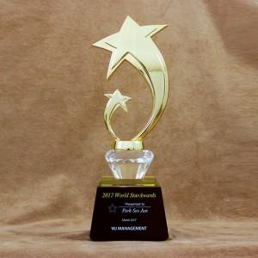

【상세/제작정보】

【인쇄/포장옵션】 | 풀칼라 / 별도문의

【공급단가】 | 수량 | 5~ | 30~ | 50~ | 100~ | 500~
*VAT별도 | 단가 | 99,230원 | 95,550원 | 91,880원 | 88,200원 | 86,000원

【상품 URL】 | https://www.synergygift.co.kr:443/src/goods_detail.php?gdno=13925

